c. Supraestrutura
 |  | DIMENSIONAMENTO DE PRAZO - SUPRAESTRUTURA

Pavimento | Área do Pavimento | Forma (m²) | RUP (Hh/m²) | RUP (m²/dia) | Duração | Carpinteiro | Armador | Servente | Total Equipe
Reservatorio | 39.04 | 81.98 | 1.60 | 5.50 | 6 | 3 | 2 | 1 | 6 | 0.27272727273
Cobertura | 65.68 | 137.93 | 1.60 | 5.50 | 10 | 3 | 2 | 1 | 6 | 0.45454545455
Tipo 2 | 312.08 | 655.37 | 1.21 | 7.27 | 12 | 8 | 4 | 2 | 14 | 0.54545454545
Tipo | 312.08 | 655.37 | 1.17 | 7.52 | 11 | 8 | 4 | 2 | 14 | 0.5
Tipo | 312.08 | 655.37 | 1.17 | 7.52 | 11 | 8 | 4 | 2 | 14 | 0.5
Tipo | 312.08 | 655.37 | 1.17 | 7.52 | 11 | 8 | 4 | 2 | 14 | 0.5
Tipo | 312.08 | 655.37 | 1.17 | 7.52 | 11 | 8 | 4 | 2 | 14 | 0.5
Tipo | 312.08 | 655.37 | 1.17 | 7.52 | 11 | 8 | 4 | 2 | 14 | 0.5
Tipo | 312.08 | 655.37 | 1.17 | 7.52 | 11 | 8 | 4 | 2 | 14 | 0.5
Tipo | 312.08 | 655.37 | 1.17 | 7.52 | 11 | 8 | 4 | 2 | 14 | 0.5
Tipo | 312.08 | 655.37 | 1.17 | 7.52 | 11 | 8 | 4 | 2 | 14 | 0.5
Diferenciado/Lazer | 537.71 | 1129.19 | 2.01 | 4.38 | 19 | 14 | 7 | 4 | 25 | 0.86363636364
Garagem | 537.71 | 1129.19 | 2.20 | 4.00 | 21 | 14 | 7 | 4 | 25 | 0.95454545455
Garagem | 537.71 | 1129.19 | 2.20 | 4.00 | 21 | 14 | 7 | 4 | 25 | 0.95454545455
Garagem | 537.71 | 1129.19 | 2.20 | 4.00 | 21 | 14 | 7 | 4 | 25 | 0.95454545455
Terreo | 511.89 | 1074.97 | 2.20 | 4.00 | 20 | 14 | 7 | 4 | 25 | 0.90909090909
 | 5576.17
FATOR MULT (X) | 2.1 |  |  | Total Dias | 218 | Total Meses | 9.91
RUP
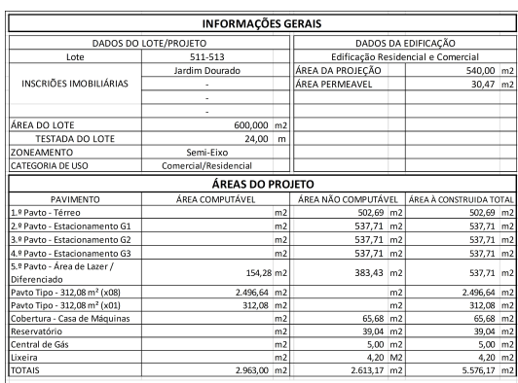
Garagens | 2.2
Lazer | 2.01
Tipo Dif | 1.21
Tipo | 1.17
Técnicos | 1.6

d. Fachada
DIMENSIONAMENTO DE PRAZO - FACHADA

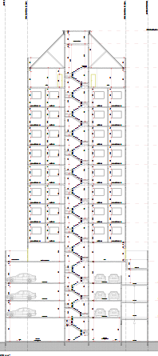
Serviço | Quant (m²) | RUP | Dias | Profissional | Servente
Chapisco | 4015.53264 | 0.17 | 20 | 4 | 2
Concreto aparente + Reboco | 4015.53264 | 0.63 | 73 | 4 | 2
Selador | 4015.53264 | 0.05 | 6 | 4 | 2
Textura | 4015.53264 | 0.19 | 22 | 4 | 2
Pastilha Cerâmica |  | 0.95 | 0 | #DIV/0! | #DIV/0!
Preparação | - | - | 20 | - | -
Balancim | - | - | 16 | - | -
 |  | Total Dias | 157.00 | Total Meses | 7.14

